คำแนะนำ
 |  |  |  |  |  |  |  | Create By มี่ เลิศวรรธน์ / Facebook : Lerdwat Charoendee
1. การสร้างฐานข้อมูลเบื้องต้น |  |  |  |  |  |  |  | สูตร EXCEL
 | ไปที่ Sheet DATA |  |  |  |  |  |  | - ข้อตกลงการปฏิบัติราชการ ( MOU )
 |  | 1.1 ใส่ข้อมูล ปีงบประมาณ และรอบการประเมิน (พื้นที่สีเหลือง) |  |  |  |  |  | - การกำหนดหลักเกณฑ์และวิธีการประเมินผลการปฏิบัติงาน
 |  | 1.2 ใส่ข้อมูล ผู้รับการประเมิน |  |  |  |  |  | - แบบประเมินผลการปฏิบัติงานของพนักงานส่วนท้องถิ่น
 |  |  | ผู้ประเมิน
 |  |  | ผู้บังคับบัญชาเหนือขึ้นไป (ถ้ามี) |  |  |  |  | ช่อง ยศ/นาม
 |  |  | ผู้บังคับบัญชาเหนือขึ้นไปอีกชั้นหนึ่ง (ถ้ามี) |  |  |  |  | - ถ้าเป็น "นาย" และ "นาง" ห้ามมีเคาะ TAB แถม
 |  |  | ประธานคณะกรรมการกลั่นกรอง |  |  |  |  | - ถ้าเป็นนางสาวให้เขียนเต็ม "นางสาว" ห้ามย่อ น.ส.
 |  |  | นายกองค์กรปกครองส่วนท้องถิ่น |  |  |  |  | - ถ้าเป็น ยศ จะใส่สั้น หรือใส่เต็ม ก็ได้

2. การสร้าง MOU หน้าลงนามข้อตกลง
 | ไปที่ Sheet MOU 1
 |  | 2.1 ใส่ข้อมูล ลำดับที่ข้อมูล ในช่อง |  | ด้านบน ทางขวามือ |  | (ใส่ x จะขึ้นฟอร์มเปล่า) |  |  | ภาพตัวอย่าง
 |  | 2.2 พิมพ์เอกสาร หน้าลงนามข้อตกลง

3. การสร้าง รายละเอียดการกำหนดหลักเกณฑ์และวิธีการประเมินผลการปฏิบัติงานตามข้อตกลง (รายบุคคล)
 | ไปที่ Sheet M24 A (ผู้บริหาร-อำนวยการ) หรือ
 | ไปที่ Sheet M24 B (วิชาการ-ทั่วไป) |  |  | แล้วแต่กรณี
 |  | 3.1 ใส่ข้อมูล ลำดับที่ข้อมูล ในช่อง |  | ด้านบน ทางขวามือ |  | (ใส่ x จะขึ้นฟอร์มเปล่า) |  |  | ภาพตัวอย่าง
 |  | 3.2 ปรับแต่งขนาดความสูงของบรรทัด หรือซ่อนบรรทัด ของตารางประเมิน ตามความต้องการ
 |  | 3.3 พิมพ์เอกสาร หน้ารายละเอียดการกำหนดหลักเกณฑ์และวิธีการประเมินผลฯ

 |  | เราจะได้ ฟอร์มเปล่า ที่ Link ชื่อคู่ตกลง ให้แล้ว

นำเอกสารที่พิมพ์ ข้อ 2. และ 3. ให้ คู่ตกลง ไปใส่รายละเอียดด้วยลายมือ และลงนาม แล้วส่งกลับมายังงานการเจ้าหน้าที่เพื่อจัดทำแบบประเมินฯ ต่อไป

4. การสร้าง Sheet แบบประเมินผลการปฏิบัติงานของพนักงานส่วนท้องถิ่น
 | ไปที่ Sheet A |  | สำหรับตำแหน่งประเภทบริหารท้องถิ่น และประเภทอำนวยการท้องถิ่น
 |  | 4.1 เลือกคำสั่งย้ายหรือคัดลอก ( Move or Copy) ที่ Sheet A
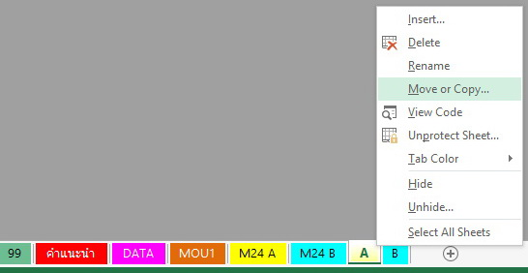
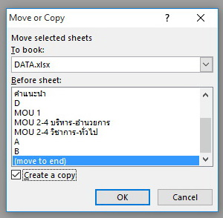

 |  | 4.2 เลือกคำสั่ง ย้ายไปท้ายสุด (move to end) และ เลือกสร้างสำเนา (R Create a copy)
 |  | 4.3 แก้ไข ชื่อsheet ให้เป็นเลข ให้ตรงกับเลขฐานข้อมูล (sheet DATA)

 | ไปที่ Sheet B |  | สำหรับตำแหน่งประเภทวิชาการ และประเภททั่วไป
 |  | 4.4 เลือกคำสั่งย้ายหรือคัดลอก ( Move or Copy) ที่ Sheet B และทำตามขั้นตอน ตามข้อ 4.2 และ 4.3

5. อธิบาย การสร้าง Sheet MOU1 , M24A , M24B ,A ,B เพื่อทำข้อตกลงแยกเป็นรายบุคคลสามารถทำได้ตามวิธีการข้อ 4.1 4.2 และ 4.3
 |  |  |  |  |  |  |  |  |  |  | copy
ข้อมูล |  |  |  |  |  |  |  |  | ต้นฉบับ |  | ต้นฉบับ |  | copy |  |  |  | copy
บุคคล |  |  |  |  |  |  |  |  | แบบ MOU |  | แบบประเมิน |  | คนที่ 1 |  | คนที่ 4 |  |  | คนที่ 9
DATA |  | สำหรับตำแหน่งประเภทบริหารท้องถิ่น และประเภทอำนวยการท้องถิ่น |  |  |  |  |  |  | MOU1 | M24 A | A |  | M1 | 1
 |  | สำหรับตำแหน่งประเภทวิชาการ และประเภททั่วไป |  |  |  |  |  |  |  | M24 B | B |  | MOU | แบบประเมิน | M4 | 4 |  | M9ธนสาร | 9ธนสาร
 |  |  |  |  |  |  |  |  | หน้า 1 | หน้า 2-4 |  |  | หน้า 2-4 |  | MOU | แบบประเมิน |  | MOU | แบบประเมิน
 |  |  |  |  |  |  |  |  |  |  |  |  |  |  | หน้า 2-4 |  |  | หน้า 2-4
 |  |  |  |  |  |  |  |  |  |  |  | copy
 |  |  |  |  |  |  |  |  |  |  |  |  |  | copy

6. การสร้าง แบบประเมินผลการปฏิบัติงานของพนักงานส่วนท้องถิ่น
 | ไปที่ Sheet ที่เราสร้างขึ้นใหม่
 |  | 6.1 ใส่ลำดับที่ ให้ตรงกับเลขฐานข้อมูล (พื้นที่สีเหลือง) ด้านบน ทางขวามือ
 |  | 6.2 นำ MOU ที่ได้จากคู่ตกลงมาใส่ ในตารางการประเมิน (พื้นที่สีเหลือง) 70 คะแนน / 30 คะแนน

7. การใส่สมรรถนะประจำสายงาน (อย่างน้อย 3 สมรรถนะ) จากท้ายมาตรฐานตำแหน่ง มาใส่ในแบบการประเมิน ทำได้ดังนี้
 | 7.1 จำสมรรถนะประจำสายงาน จากท้ายมาตรฐานตำแหน่ง
 | 7.2 เทียบรหัส ว่าเป็นรหัสอะไร ระหว่าง C01 ถึง C22 (มี 22 สมรรถนะ) ดูได้ที่ sheet ส1
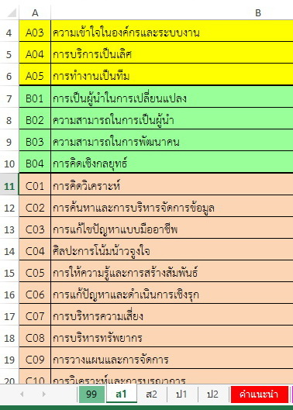
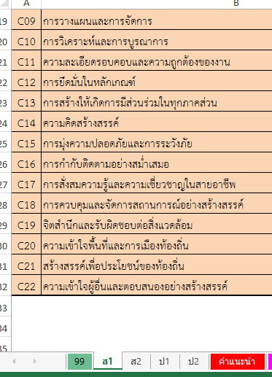

 | 7.3 นำเลขรหัส ไปกรอกหน้าตารางการประเมินสมรรถนะประจำสายงาน (ใน sheet M24 B หรือ sheet B หรือ sheet สีฟ้าที่เป็นของสายทั่วไปกับสายวิชาการ)
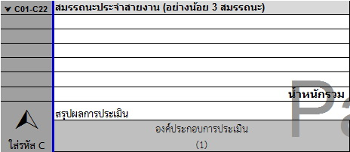
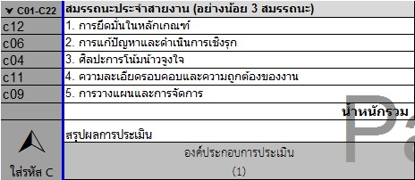

8. การประมวลผล (ช่วยคำนวณ)
 |  | 8.1 แปรค่าการกำหนด เป้าหมาย (3) ให้ไปเป็นตัวเลข เอาไปใส่ทางฝั่งขวา (ส่วนคำนวณ)
 |  |  | ปริมาณ (4) | Ø | เชิงปริมาณ (14)
 |  |  | คุณภาพ (5) | Ø | เชิงคุณภาพ (15) |  | (การประเมินคุณภาพ ขึ้นกับว่า ผู้ประเมิน จะให้คะแนนร้อยละเท่าไร นั่นหมายความว่า ต้องใส่ เป้าหมายคือ 100)
 |  |  | ประโยชน์ (6) | Ø | เชิงประโยชน์ (16) |  | (การประเมินประโยชน์ ขึ้นกับว่า ผู้ประเมิน จะให้คะแนนร้อยละเท่าไร นั่นหมายความว่า ต้องใส่ เป้าหมายคือ 100)

 |  | 8.2 แปรค่าผลการปฏิบัติงาน ให้ไปเป็นตัวเลข เพื่อหาอัตราร้อยละ ในช่องทำได้
 |  | (สูตร EXCEL จะเทียบคะแนนให้)

